基礎設計
クエスト基礎設計フォーマット

 | 基本情報 |  |  |  | ID | ユニット名 | Lv | HP | +値 | ATK | +値 | HEL | +値 | skill | HP合計 | ATK合計 | HEL合計
 |  |  |  |  | 598 | ムスペルヘイム | 60 | 4070 |  | 2740 |  | 1995 |  | 3 | 14875 | 10999 | 6389
 |  | クエスト名 | 梶井(仮) |  | 560 | ユノ | 60 | 4434 |  | 3643 |  | 1105 |  | 1
 |  | 難易度 | 中級/上級/超級 |  | 1021 | 静御前 | 60 | 3072 |  | 2540 |  | 1778 |  | 1
 |  | ボスキャラクター名称 | 梶井基次郎 |  | 1097 | 超現実才奇 ジャ・リダルサ | 60 | 3299 |  | 2076 |  | 1511 |  | MAX
 |  | 緑 | 属性 緑 種族 ヒューマン
 |  |  |  |  | ユニットスキル/Cスキル
 |  | ステージギミック | - |  |  | ・ムスペルヘイム スキル ：時限式ダメージパネルを赤パネルに変換+3ターン赤属性の攻撃力と防御力を特大UP Cスキル：1体に大ダメージ ゴッドに効果大 ・ユノ スキル ：お邪魔パネルを赤のボムパネル(大)に変換+4ターンの間赤属性のユニットの攻撃力を超大UP Cスキル：単体に大ダメージ 緑属性に効果特大 ・静御前 スキル ：お邪魔パネルと緑パネルを赤パネルに変換 Cスキル ：1体に中ダメージ+ 2ターン赤属性の回復力を小UP ・超現実才奇 ジャ・リダルサ スキル ：2ターン種族ヒューマンとUnknownの攻撃力UP (時限式ダメージパネルを全て吸収して効果UP) Cスキル ：1体に中ダメージ Unknownに効果超大
 |  | フロア構成要望 | 4フロア
 |  | 実現したいユーザー体験 | ・コスト31以下のガチャでよく出てくる「ムスペルヘイム」や 最近(?)覚醒した「ユノ」がより輝くクエストにしたい。 ・お邪魔と時限式ダメージパネル処理の両方をスキルで処理できないときつい ような調整にする。
 |  | ステージギミック早見表 (2016/7/4更新) ※パーティの組み方に影響を与える戦略要素 | ウィルス / スリープ / スキルバインド / カウンター / 全体攻撃 / 連続攻撃 / パネル変換禁止 / 爆風軽減 / 時限式ダメージパネル / お邪魔パネル / パネルプロテクト / 暗闇 / {赤・青・黄・緑・ハート}無効 / {赤・青・黄・緑・ハート}ドロップDOWN / タップ数変更 / チェーン数変更 / {ヒューマン / アニマル / マシン / ドラゴン / ゴッド / unknown}キラー / {ヒューマン / アニマル / マシン / ドラゴン / ゴッド / unknown}限定 /

 |  | クリア報酬 | ※ランキング報酬となるため、基本無し。

 |  | 補足 | ドロップ設定はしないでください。

 | 活躍させたいユニット

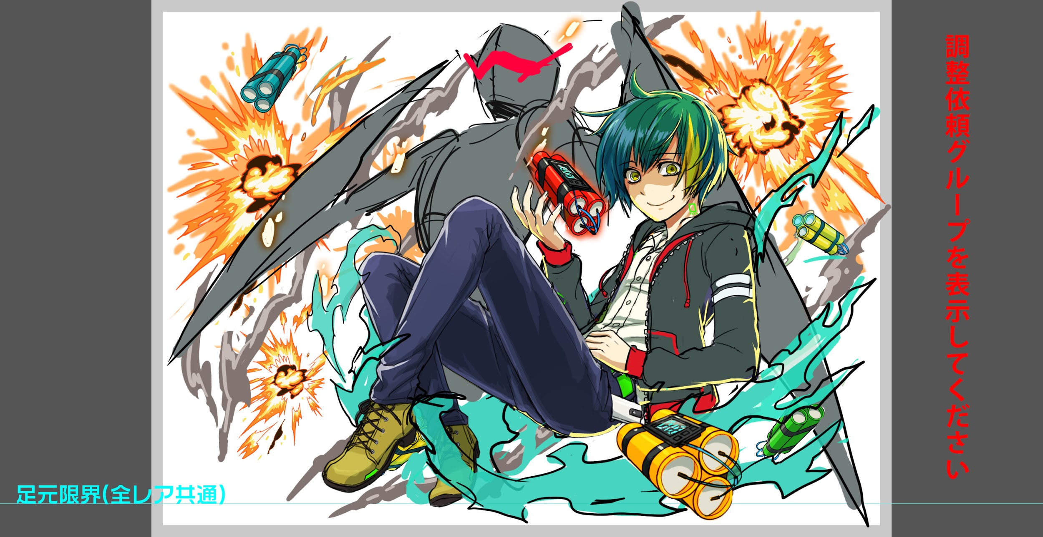
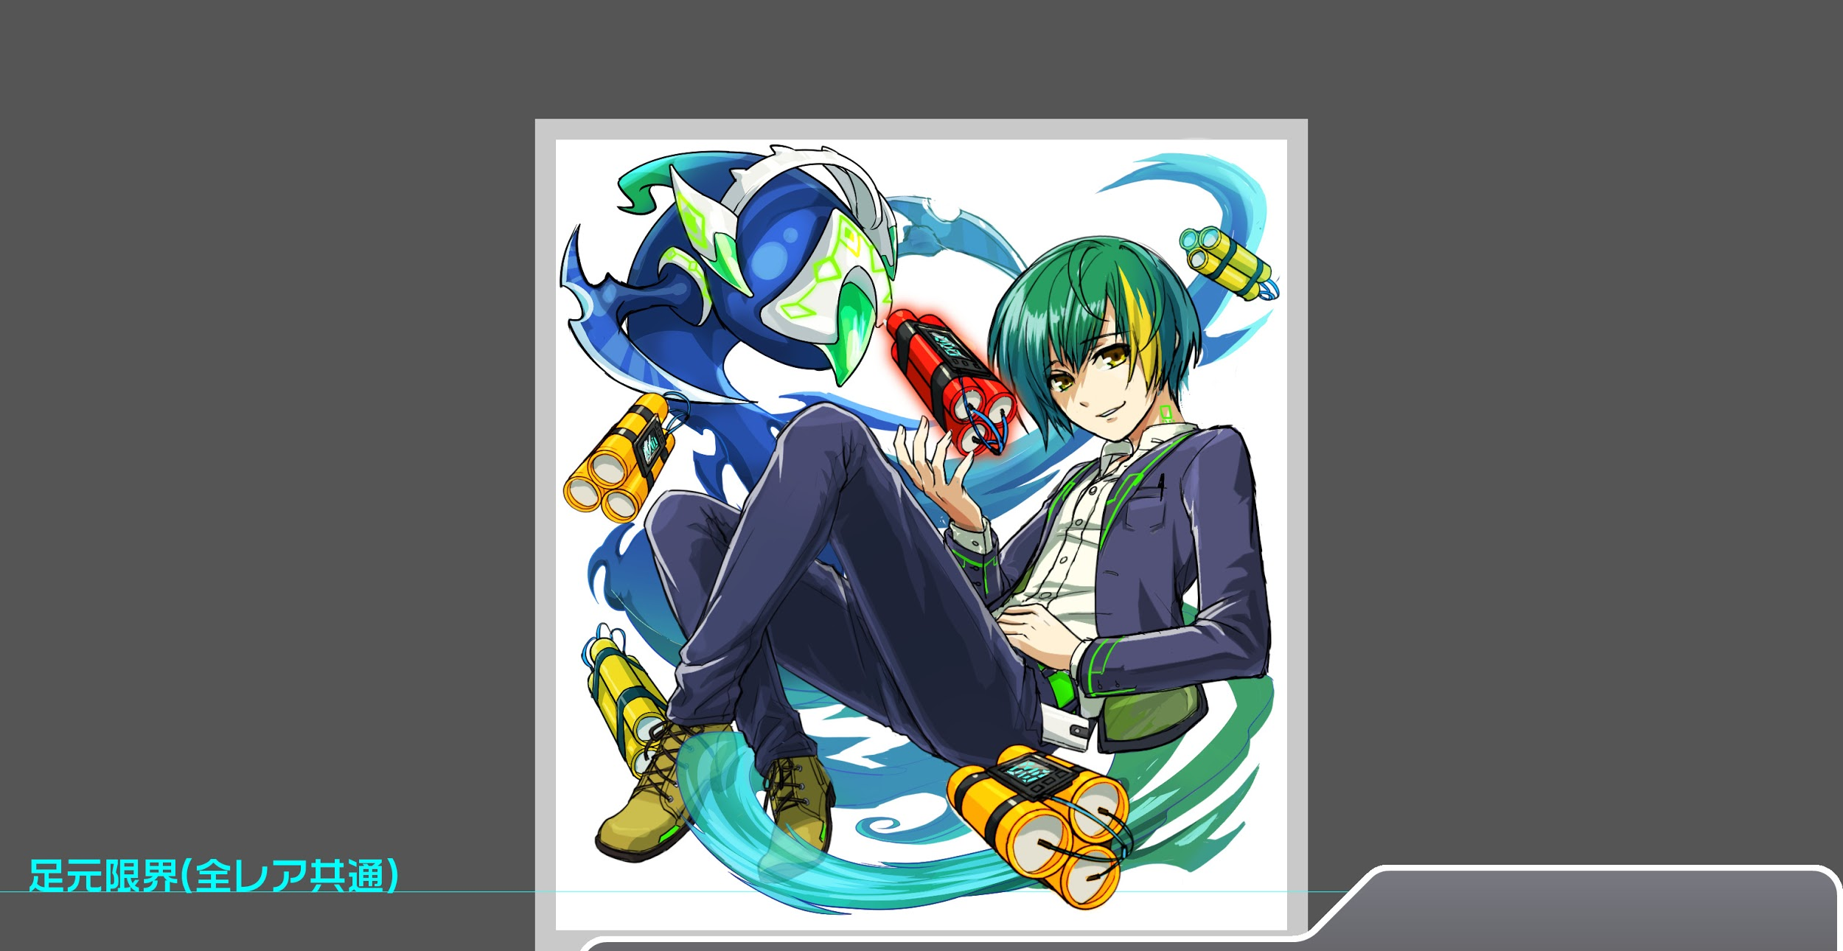
 |  | ユニット名 | 概要コメント
 |  | ムスペルヘイム | 時限式解除要員 ※スキル/Cスキルは右のユニット/Cスキルを参照
 |  | ユノ | お邪魔パネル解除要員
 |  | 静御前 | お邪魔パネル解除要員
 |  | ジャ・リダルサ | 時限式解除要員

 | フロア構成

 |  | フロア１
 |  | 登場ユニット | 概要・行動パターン
 |  | 梶井基次郎 | 行動頻度2 開幕先制：コスト31以上キラー ・お邪魔パネル変換(1〜3個) ・3回目の攻撃で時限式ダメージパネルを6〜7個ばら撒いて立ち去る

 |  | フロア2
 |  | 登場ユニット | 概要・行動パターン
 |  | 緑雑魚 | 行動頻度2 ・通常攻撃
 |  | バショー | 行動頻度1 ・通常攻撃 ・単体攻撃+お邪魔生(最大3個) (HP70%トリガー) ・単体攻撃+時限式ダメージパネル生成(最大3個)(50%トリガー)
 |  | バショー | 行動頻度1 ・通常攻撃 ・単体攻撃+お邪魔生(最大3個) (HP50%トリガー) ・単体攻撃+時限式ダメージパネル生成(最大3個)(HP70%トリガー)
 |  | 緑雑魚 | 行動頻度2 ・通常攻撃

 |  | フロア3
 |  | 登場ユニット | 概要・行動パターン
 |  | 八咫烏 | 行動頻度2 開幕：パネルをお邪魔パネルに変換(最大7個) ・単体攻撃+お邪魔パネル生成(1個) ・連続攻撃+お邪魔パネル生成(2個) ・連続攻撃+お邪魔パネル生成(3個) ※お邪魔パネルの生成量は変動する可能性があります。 ※攻撃の威力が高くなったら、お邪魔パネルの生成量は抑えます。 ・一定の頻度で緑パネルをお邪魔パネル変換(最大12個)を行う ・一定の頻度で全てのパネルを対象にお邪魔パネルを変換(最大12個)を行う ※「ユノのスキルが輝くようにお邪魔と時限を同時に出しても良い かもしれない。」という提案ですが、難易度的にフロア4より高くなる可 能性があるためフロア3は、お邪魔パネルの変換対象で強弱をつけたいです。 | 今回、八咫烏の攻撃をクリティカルとしておりません。 エネミーの攻撃力を細かく設定できないので、 「八咫烏の攻撃力＊1.1」を通常攻撃として 扱かっております。 対象スキル：シングルショット

 |  | フロア4
 |  | 登場ユニット | 概要・行動パターン
 |  | 梶井基次郎 | 行動頻度2 1G開幕：青パネルを時限式ダメージパネルに変換(最大7個) 以下のスキルを高確率で抽選して発動します。 ・全体攻撃+黄パネルをお邪魔パネルに変換(最大5個) ・全体攻撃+青パネルをお邪魔パネルに変換(最大5個) ・全体攻撃+黄パネルを緑の時限式ダメージパネルに変換(最大6個) ・全体攻撃+青パネルを緑の時限式ダメージパネルに変換(最大6個) ・HPトリガーで黄パネルをお邪魔パネルに変換(最大10) 行動頻度2〜1 2G開幕：黄パネルをお邪魔パネルに変換(WPN様の要望)(最大10個) 以下のスキルを高確率で抽選して発動します。 ・全体攻撃+青パネルを青の時限式ダメージパネルに変換(最大8個) ・全体攻撃+青パネルを黄の時限式ダメージパネルに変換(最大8個) ・全体攻撃+青パネルを緑の時限式ダメージパネルに変換(最大8個) ・単体攻撃+青パネルをお邪魔パネルに変換(最大5個) ・単体攻撃+黄パネルをお邪魔パネルに変換(最大5個) ・単体攻撃+緑パネルをお邪魔パネルに変換(最大5個) ・全パネル対象にお邪魔パネル変換(最大15個) ・クリティカル攻撃(HP50%トリガー) ※時限式やお邪魔の変換先(対象)を複数にすることで、 ギミックに変化を持たせてみたいです。 ※盤面をお邪魔と時限式で埋めつくされないように調整します。 | 今回、梶井基次郎のスキルを一部クリティカルとしておりません。 エネミーの攻撃力を細かく設定できないので、 八咫烏同様、「梶井の攻撃力*1.1」を通常攻撃として 扱っております。 対象スキル：青の迷彩 黄の迷彩 緑の迷彩

 |  |  | ※難易度調整によっては、変換個数が前後する可能性があります。
 |  |  | ※難易度やスキルの再使用を考慮して、新たに攻撃が増える可能性があります。

